Planilha1
 | 3 classes
 | Percentual |  |  |  |  | Absoluto |  |  |  |  |  |  |  |  | Absoluto
 |  | Baixo | Médio | Alto |  |  | Baixo | Médio | Alto |  |  |  | Precisão | Recall |  | Baixo | Médio | Alto
Real | Baixo | 0.9800 | 0.0190 | 0.0009 |  | Baixo | 26937 | 523 | 26 | 27486 |  | Baixo | 0.97091262976 | 0.98002619515 | Baixo | 0.98002619515 | 0.019027868733 | 0.00094593611293 | 1
 | Médio | 0.1897 | 0.8018 | 0.0085 |  | Médio | 624 | 2637 | 28 | 3289 |  | Médio | 0.82252027449 | 0.80176345394 | Médio | 0.18972332016 | 0.80176345394 | 0.0085132259045 | 1
 | Alto | 0.4431 | 0.1114 | 0.4455 |  | Alto | 183 | 46 | 184 | 413 |  | Alto | 0.7731092437 | 0.44552058111 | Alto | 0.44309927361 | 0.11138014528 | 0.44552058111 | 1
 |  |  |  |  |  |  | 27744 | 3206 | 238 |  |  |  |  |  |  | 1.6128487889 | 0.93217146795 | 0.45497974313
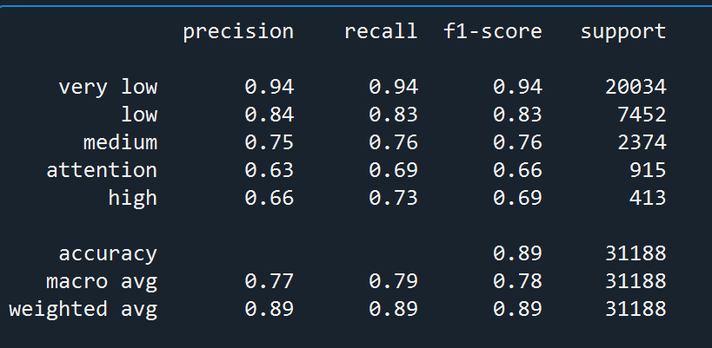

 | 5 classes
 | Percentual |  |  |  |  |  |  | Absoluto
 |  | Muito Baixo | Baixo | Médio | Atenção | Alto |  |  | Muito Baixo | Baixo | Médio | Atenção | Alto |  |  |  | Precisão | Recall
Real | Muito Baixo | 0.9361 | 0.0410 | 0.0117 | 0.0094 | 0.0018 |  | Muito Baixo | 18753 | 822 | 234 | 189 | 36 | 20034 |  | Muito Baixo | 0.94075448982 | 0.93605870021
 | Baixo | 0.1287 | 0.8313 | 0.0183 | 0.0079 | 0.0138 |  | Baixo | 959 | 6195 | 136 | 59 | 103 | 7452 |  | Baixo | 0.83738848337 | 0.83132045089
 | Médio | 0.0552 | 0.1474 | 0.7641 | 0.0307 | 0.0025 |  | Médio | 131 | 350 | 1814 | 73 | 6 | 2374 |  | Médio | 0.75426195426 | 0.76411120472
 | Atenção | 0.0552 | 0.0273 | 0.2208 | 0.6874 | 0.0109 |  | Atenção | 49 | 25 | 202 | 629 | 10 | 915 |  | Atenção | 0.63279678068 | 0.68743169399
 | Alto | 0.1017 | 0.0145 | 0.0460 | 0.1065 | 0.7312 |  | Alto | 42 | 6 | 19 | 44 | 302 | 413 |  | Alto | 0.66083150985 | 0.73123486683
 |  |  |  |  |  |  |  |  | 19934 | 7398 | 2405 | 994 | 457 | TRUE

 | Absoluto
 |  | Muito Baixo | Baixo | Médio | Atenção | Alto
 | Muito Baixo | 0.9361 | 0.0410 | 0.0117 | 0.0094 | 0.0018
 | Baixo | 0.1287 | 0.8313 | 0.0183 | 0.0079 | 0.0138
 | Médio | 0.0552 | 0.1474 | 0.7641 | 0.0307 | 0.0025
 | Atenção | 0.0536 | 0.0273 | 0.2208 | 0.6874 | 0.0109
 | Alto | 0.1017 | 0.0145 | 0.0460 | 0.1065 | 0.7312

